A ne pas oublier
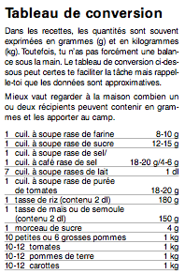
Pack de base
Sel (1 kg) | Mais surtout :
Sucre (2 kg > thé) | Sacs-poubelle,
Poivre noir en poudre | cornets plastiques,
Autres épices... | film alimentaire,
Huile colza/tournesol (1 litre) | aluminium,
Vinaigre | papier cuisson four
Concentré de tomate | savon liquide (mains),
Mayonnaise | papier ménage,
Moutarde | PQ ;-)
Bouillon de légumes (800g)
Sachets de thé (noir + fruits) | Pour nous
Cannelle | Saucisses sèches
Cacao | Chocolat
Farine (pour les sauces) | Amuse-bouches
Herbe de Provence | Bières
Sirop | Vin
Informations tirées de l’aide mémoire de cuisine J+S.
Produit vaisselle + éponges | café

